Модернизация сети
5Mbit/sec
1
5Mbit/sec
4
4
Провайдер
s
 | Задача о минимальном разрезе - модернизация сети
5
100 Gbit/sec
1Mbit/sec
1Mbit/sec
2
4
5Mbit/sec
5Mbit/sec
1Mbit/sec
5
 | Матрица смежности
 | s | 1 | 2 | 3 | 4 | 5 | 6 | 7 | 8 | t
s | 0 | 4 | 5 | 0 | 5 | 0 | 0 | 0 | 0 | 0
6
4
2Mbit/sec
5Mbit/sec
1 | 0 | 0 | 0 | 0 | 1 | 5 | 0 | 0 | 0 | 0
1
2
2 | 0 | 0 | 0 | 5 | 2 | 0 | 0 | 0 | 0 | 0
5Mbit/sec
3 | 0 | 0 | 0 | 0 | 1 | 0 | 0 | 5 | 0 | 0
5Mbit/sec
5
1Mbit/sec
4 | 0 | 1 | 0 | 1 | 0 | 1 | 1 | 1 | 1 | 0
1Mbit/sec
1
5
5 | 0 | 0 | 0 | 0 | 1 | 0 | 5 | 0 | 0 | 0
15Mbit/sec
5Mbit/sec
6 | 0 | 0 | 0 | 0 | 1 | 0 | 0 | 0 | 5 | 0
8
5
5
3
7 | 0 | 0 | 0 | 0 | 1 | 0 | 0 | 0 | 5 | 0
Абонент
t
11
7
8 | 0 | 0 | 0 | 0 | 1 | 0 | 0 | 0 | 0 | 15
5Mbit/sec
5Mbit/sec
t | 0 | 0 | 0 | 0 | 0 | 0 | 0 | 0 | 0 | 0

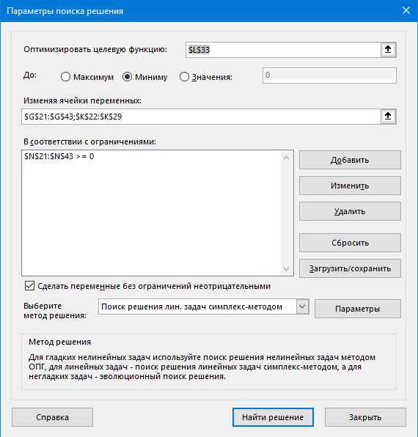
 | Матрица инцидентности (s - 0, t - 9)
 |  |  |  |  |  | Переменные
 | Начало | Конец | Mbit/s |  |  | Дуги |  |  | Потенциалы вершин |  |  | Ограничения
 | 0 | 1 | 4 |  |  | 0 |  |  | s | 0 |  | 0 | >= | 0
 | 0 | 2 | 5 |  |  | 0 |  |  | 1 | 0 |  | 0 | >= | 0
 | 0 | 4 | 5 |  |  | 0 |  |  | 2 | 0 |  | 0 | >= | 0
 | 1 | 4 | 1 |  |  | 0 |  |  | 3 | 0 |  | 0 | >= | 0
 | 1 | 5 | 5 |  |  | 0 |  |  | 4 | 0 |  | 0 | >= | 0
 | 2 | 3 | 5 |  |  | 0 |  |  | 5 | 0 |  | 0 | >= | 0
 | 2 | 4 | 2 |  |  | 0 |  |  | 6 | 0 |  | 0 | >= | 0
 | 3 | 4 | 1 |  |  | 0 |  |  | 7 | 0 |  | 0 | >= | 0
 | 3 | 7 | 5 |  |  | 0 |  |  | 8 | 1 |  | 0 | >= | 0
 | 4 | 1 | 1 |  |  | 0 |  |  | t | 1 |  | 0 | >= | 0
 | 4 | 3 | 1 |  |  | 0 |  |  |  |  |  | 0 | >= | 0
 | 4 | 5 | 1 |  |  | 0 |  |  |  |  |  | 0 | >= | 0
 | 4 | 6 | 1 |  |  | 0 |  |  | Целевая функция = |  | 11 | 0 | >= | 0
 | 4 | 7 | 1 |  |  | 0 |  |  | минимальный размер |  |  | 0 | >= | 0
 | 4 | 8 | 1 |  |  | 1 |  |  |  |  |  | 0 | >= | 0
 | 5 | 4 | 1 |  |  | 0 |  |  |  |  |  | 0 | >= | 0
 | 5 | 6 | 5 |  |  | 0 |  |  |  |  |  | 0 | >= | 0
 | 6 | 4 | 1 |  |  | 0 |  |  |  |  |  | 0 | >= | 0
 | 6 | 8 | 5 |  |  | 1 |  |  |  |  |  | 0 | >= | 0
 | 7 | 4 | 1 |  |  | 0 |  |  |  |  |  | 0 | >= | 0
 | 7 | 8 | 5 |  |  | 1 |  |  |  |  |  | 0 | >= | 0
 | 8 | 4 | 1 |  |  | 0 |  |  |  |  |  | 1 | >= | 0
 | 8 | 9 | 15 |  |  | 0 |  |  |  |  |  | 0 | >= | 0

 | 0 | 1 | 4
 | 0 | 2 | 5
 | 0 | 3 | 0
 | 0 | 4 | 5
 | 0 | 5 | 0
 | 0 | 6 | 0
 | 0 | 7 | 0
 | 0 | 8 | 0
 | 0 | 9 | 0
 | 1 | 1 | 0
 | 1 | 2 | 0
 | 1 | 3 | 0
 | 1 | 4 | 1
 | 1 | 5 | 5
 | 1 | 6 | 0
 | 1 | 7 | 0
 | 1 | 8 | 0
 | 1 | 9 | 0
 | 2 | 1 | 0
 | 2 | 2 | 0
 | 2 | 3 | 5
 | 2 | 4 | 2
 | 2 | 5 | 0
 | 2 | 6 | 0
 | 2 | 7 | 0
 | 2 | 8 | 0
 | 2 | 9 | 0
 | 3 | 1 | 0
 | 3 | 2 | 0
 | 3 | 3 | 0
 | 3 | 4 | 1
 | 3 | 5 | 0
 | 3 | 6 | 0
 | 3 | 7 | 5
 | 3 | 8 | 0
 | 3 | 9 | 0
 | 4 | 1 | 1
 | 4 | 2 | 0
 | 4 | 3 | 1
 | 4 | 4 | 0
 | 4 | 5 | 1
 | 4 | 6 | 1
 | 4 | 7 | 1
 | 4 | 8 | 1
 | 4 | 9 | 0
 | 5 | 1 | 0
 | 5 | 2 | 0
 | 5 | 3 | 0
 | 5 | 4 | 1
 | 5 | 5 | 0
 | 5 | 6 | 5
 | 5 | 7 | 0
 | 5 | 8 | 0
 | 5 | 9 | 0
 | 6 | 1 | 0
 | 6 | 2 | 0
 | 6 | 3 | 0
 | 6 | 4 | 1
 | 6 | 5 | 0
 | 6 | 6 | 0
 | 6 | 7 | 0
 | 6 | 8 | 5
 | 6 | 9 | 0
 | 7 | 1 | 0
 | 7 | 2 | 0
 | 7 | 3 | 0
 | 7 | 4 | 1
 | 7 | 5 | 0
 | 7 | 6 | 0
 | 7 | 7 | 0
 | 7 | 8 | 5
 | 7 | 9 | 0
 | 8 | 1 | 0
 | 8 | 2 | 0
 | 8 | 3 | 0
 | 8 | 4 | 1
 | 8 | 5 | 0
 | 8 | 6 | 0
 | 8 | 7 | 0
 | 8 | 8 | 0
 | 8 | 9 | 15
 | 9 | 1 | 0
 | 9 | 2 | 0
 | 9 | 3 | 0
 | 9 | 4 | 0
 | 9 | 5 | 0
 | 9 | 6 | 0
 | 9 | 7 | 0
 | 9 | 8 | 0
 | 9 | 9 | 0

